关系图
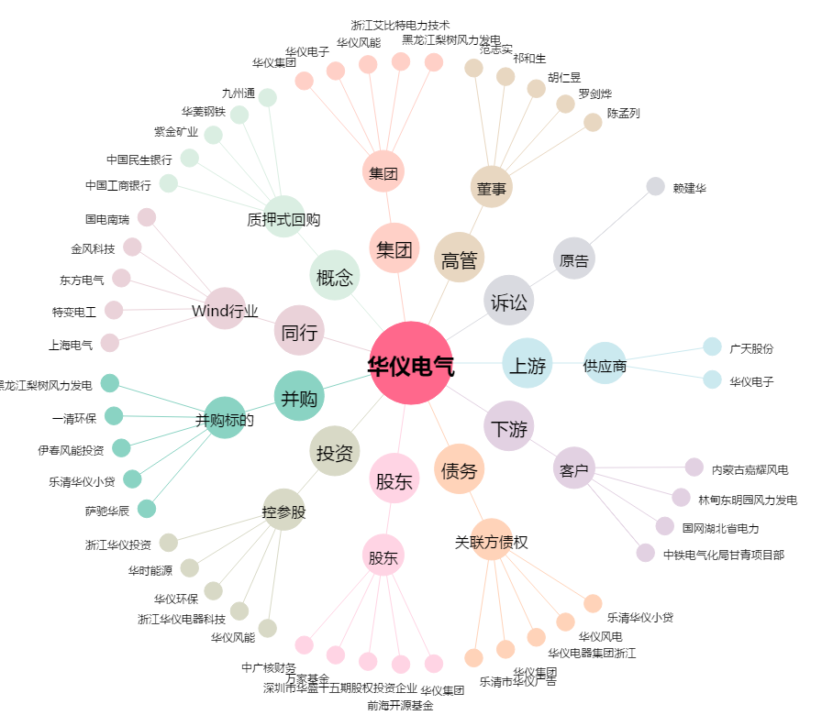
华仪电气[600290.SH] - 关系概览图

